01
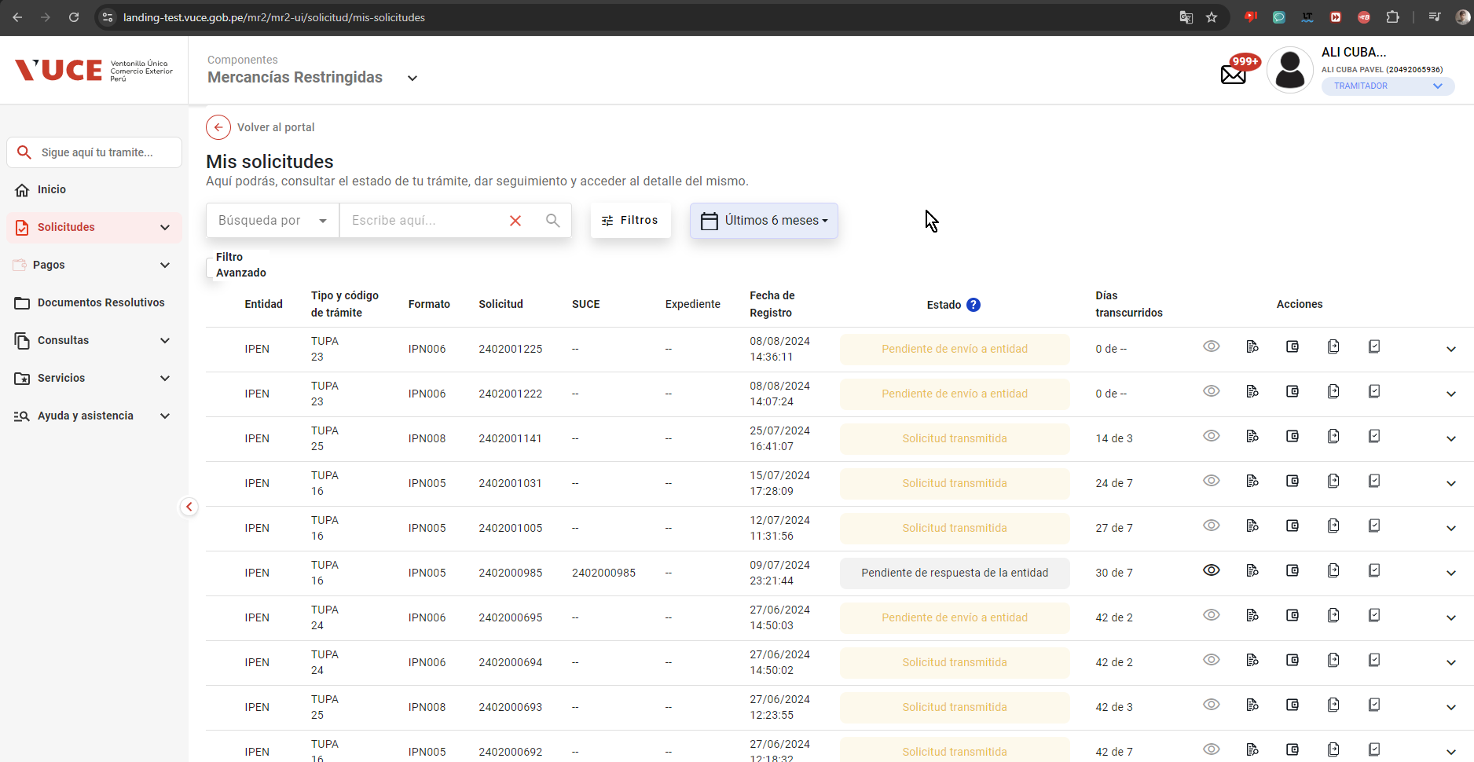
PASO 01: Ingresar a la página MR

https://landing-test.vuce.gob.pe/mr2/mr2-ui/

Visualiza el sistema MR, con mensaje de bienvenida, con opción de selección tipo de USUARIO (P1)

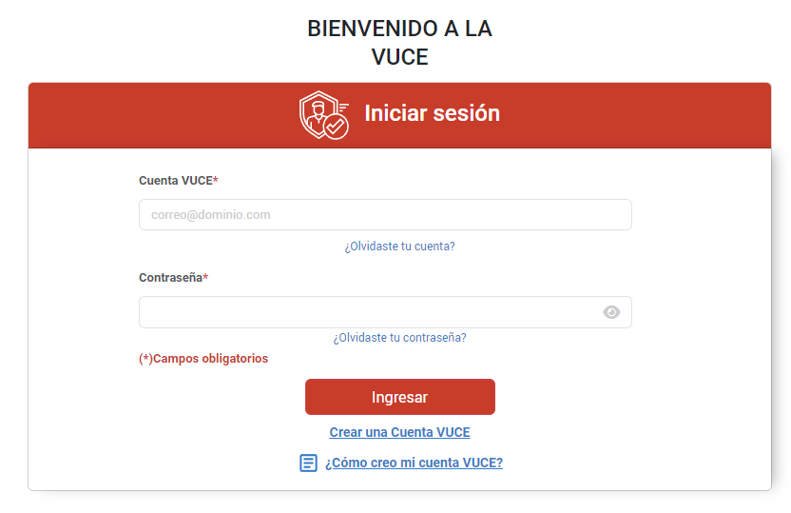

PASO 02: Ingresar usuario (Rol Supervisor) con su password y seguidamente seleccionar el rol correspondiente (al caso de prueba)

El sistema permite el ingreso con las credenciales ingresadas y tambien la seleccion del rol de acuerdo al CP (P2)

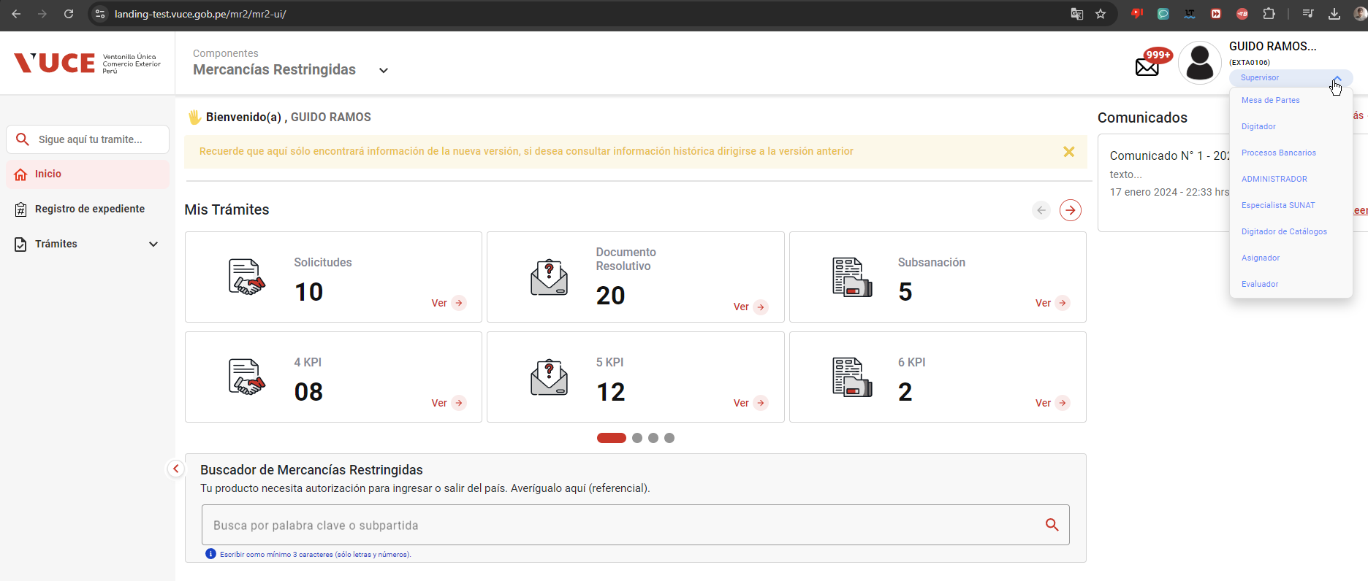

PASO 03: Seleccionar la opción de SOLICITUDES e identificar la solicitud con las condiciones para generar el monto de pago: |  | 1 | Pago Inicial del Tramite
 |  | 2 | Modificar de Tramite
No se puede obtener una solicitud bajo los estados especificados |  | 3 | Revisión Preliminar del Tramite
 |  | 4 | Escrito al Tramite

Para Supervisor: | No se halla la opción de Solicitudes (solo hay uno semejante "Seguimiento de trámites")

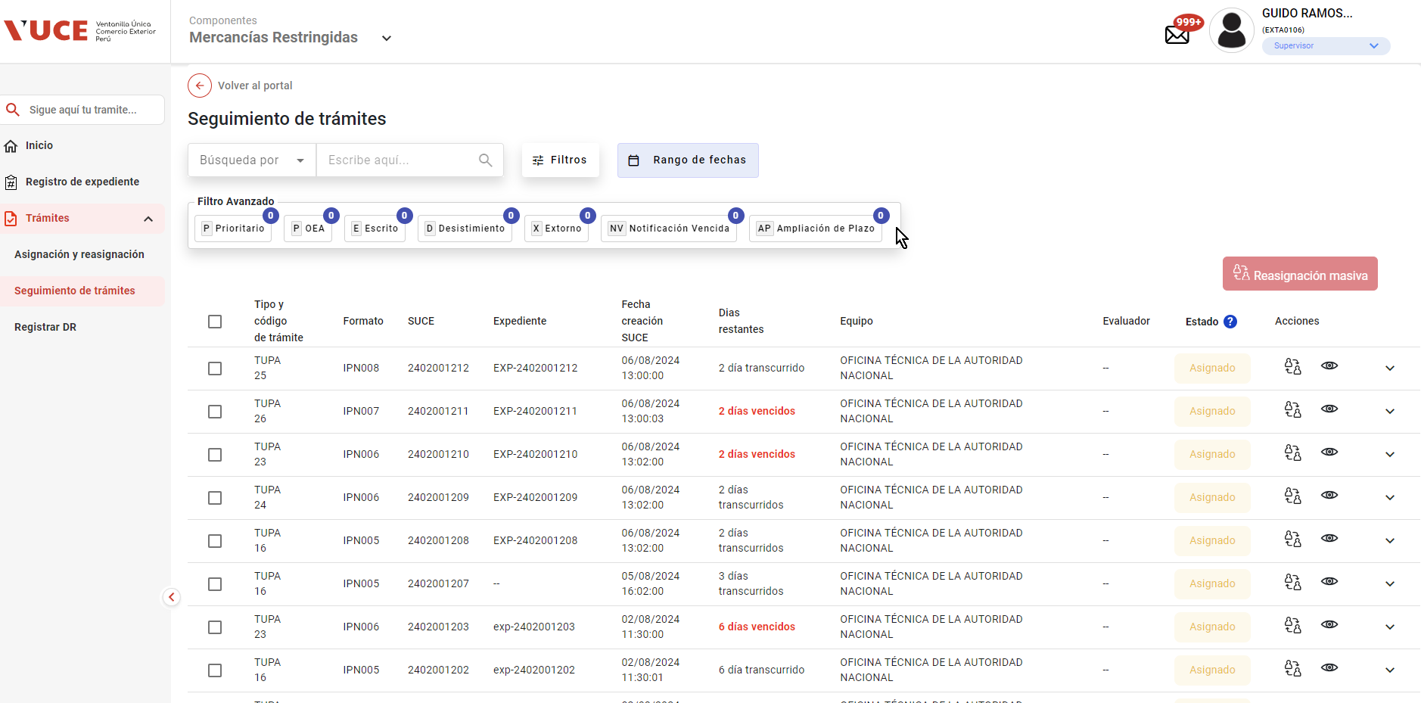

 |  | 1 | Pago Inicial del Tramite
 |  | 2 | Modificar de Tramite
Para Operador | En Mis solicitudes: No hay Registro con las condiciones solicitadas para la prueba | 3 | Revisión Preliminar del Tramite
 |  | 4 | Escrito al Tramite

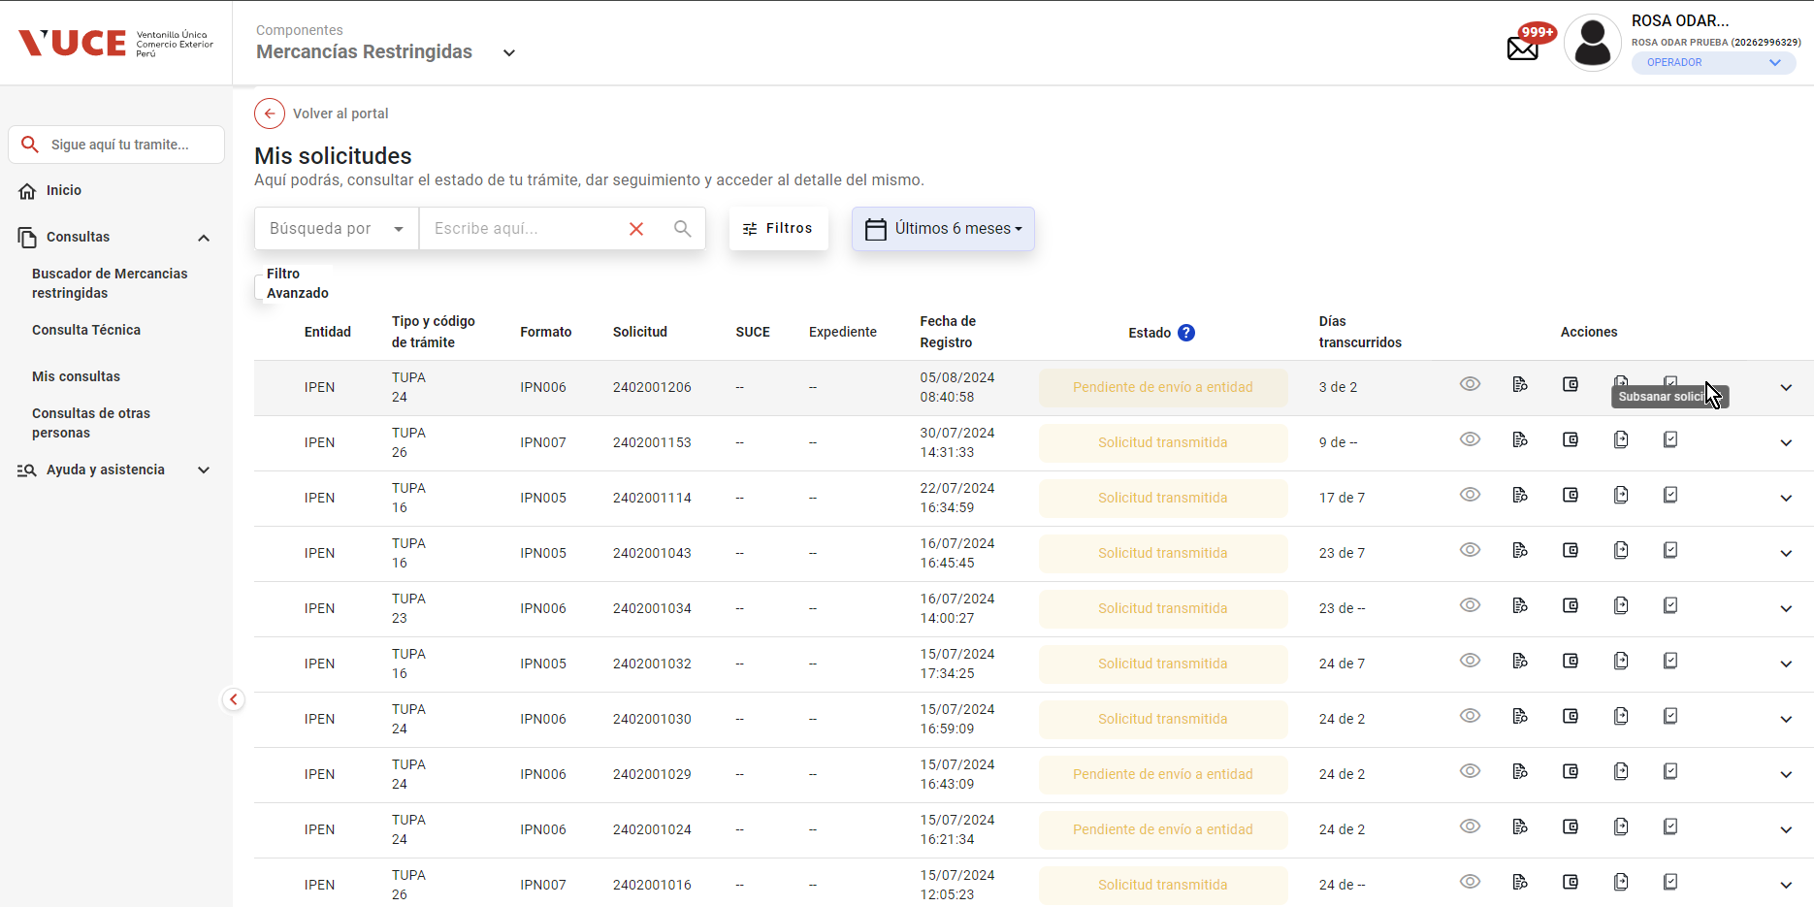

 |  | 1 | Pago Inicial del Tramite
 |  | 2 | Modificar de Tramite
Para Tramitador | En Mis solicitudes: No hay Registro con las condiciones solicitadas para la prueba | 3 | Revisión Preliminar del Tramite
 |  | 4 | Escrito al Tramite

